拓扑图
测试项
漫游无ac场景测试.企业环境.1]金帆大厦600平部署8面板AP | 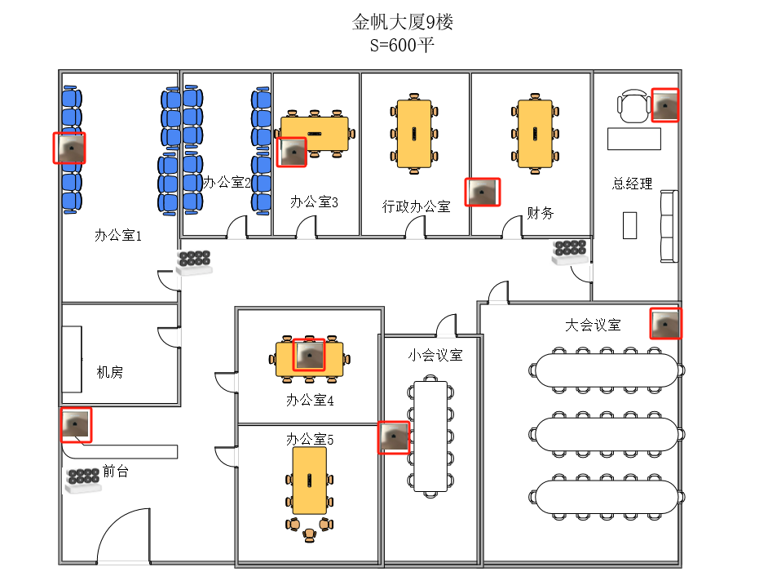
漫游无ac场景测试.企业环境.1]金帆大厦600平部署8面板AP | 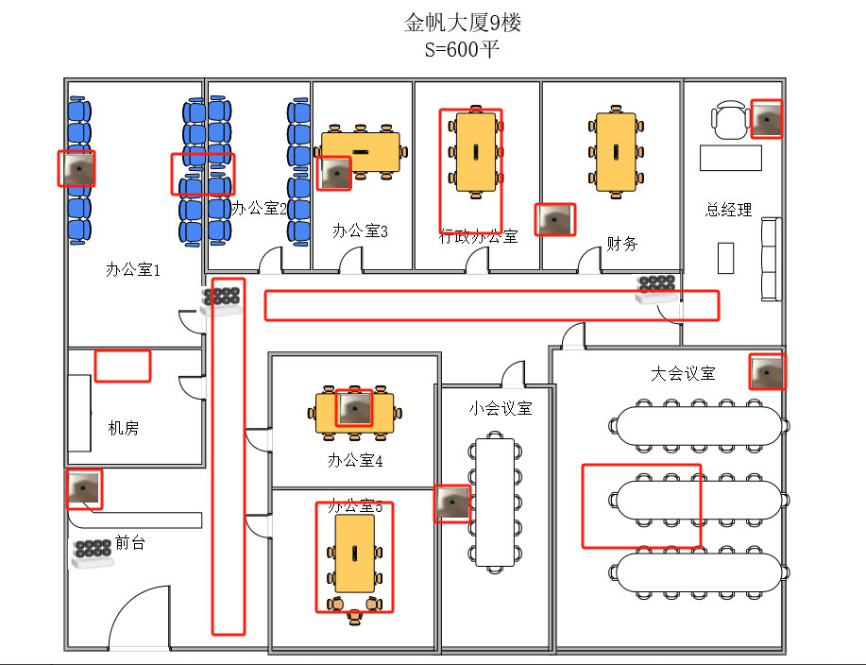
漫游无ac场景测试.企业环境.2]金帆大厦600平部署超规格11面板AP | 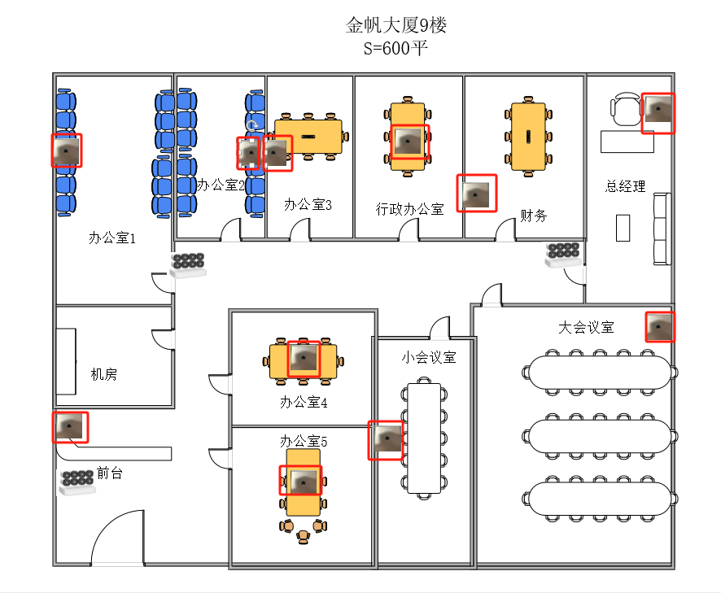
漫游无ac场景测试.企业环境.3]金帆大厦600平部署1吸顶ap+7面板面板AP | 